cartasgabarito.xlsx
NÚMERO DO SEU GRUPO | ID Pergunta | Pergunta - NÃO MOSTRAR NA PLANILHA, APENAS FALE | Select resposta - ESCONDER DO GRUPO ADVERSÁRIO!! Obs. Esta é apenas uma das maneiras de responder à pergunta... Se o seu adversário conseguir o mesmo resultado por outro caminho, os pontos serão computados. Então, escolha sua pergunta com sabedoria! | Resposta esperada - ESCONDER DO GRUPO ADVERSÁRIO!! | Nível de dificuldade do Select - Use isso para saber em qual rodada usá-lo | Com qual grupo eu já usei esse select? | Pontos - Meu adversário ganha estes pontos se acertar a resposta da pergunta
2 | EXEMPLO | Me informe os top 3 heróis "Capitão" mais poderosos (com o mais poderoso no topo da lista) | SELECT nome FROM super_herois WHERE nome LIKE '%CAPITÃO%' ORDER BY poder DESC LIMIT 3; |  | Fácil |  | Surpresa!
2 | 1 | 1. O personagem principal de One Piece é o carismático Monkey D.Luffy que nasceu no ano de 2002, para começar o nosso desafio! Selecione os piratas que nasceram em 2002 e que tenha uma recompensa maior de '930000000' belli | SELECT * FROM pirata WHERE dtNascimento BETWEEN '2002-01-01' and '2002-12-31' AND recompensa > 93000000; |  | Fácil |  | Surpresa!
2 | 2 | 2. Existem muitos personagens nos mares de One Piece, para explorar o mundo mágico de One Piece e conhecer os seus habitantes melhor melhor selecione os piratas que nasceram no mês de julho e que termine com a letra "i" de forma crescente | SELECT * FROM pirata WHERE dtNascimento like '_____07%' AND nome LIKE '%i' ORDER BY nome ASC; |  | Fácil |  | Surpresa!
2 | 3 | 3. A espécie de aranha Rosamygale Grauvogeli é uma espécie que existiu na pré história do nosso mundo(planeta Terra), o autor Eiichiro Oda trouxe alguns aspectos do nosso mundo para o universo de One Piece. A fruta do modelo Rosamygale Grauvogeli faz com que o usuário adquira poderes de animais pré-históricos, assim fazendo uma referência ao período que ela viveu no nosso mundo. Selecione o nome da fruta, o poder, e o tipo que ela pertence somente onde a fruta for do modelo "Rosamygale Grauvogeli", ou as frutas que tem como terceira letra do nome 'u' e a antepenúltima letra do nome seja "a". */ | select nome, poder, tipo from frutaDiabo where nome LIKE '%Rosamygale Grauvogeli%' OR nome LIKE '__u%' AND nome LIKE '%a___'; |  | Fácil |  | Surpresa!
2 | 4 | * 4. Selecione o nome, recompensa (convertida de Belly para reais, supondo que 1 Belly seja igual a R$ 0,33), data de nascimento, e altura convertida em micrômetro (sabendo que está em centímetros, e que 1 centímetro é igual a 10000 micrômetros), apenas onde a recompensa é menor que 1001 Bellys ou para os piratas que nasceram entre 1997 (que foi justamente no ano em que One Piece teve sua origem) e 2024 ou um dos mais velhos piratas que nasceu no ano de 1923 no mês de março e no dia 2. Ordenado pela data de nascimento, em ordem dos mais velho para o mais novo.*/ | select nome, recompensa / 4, dtNascimento, altura * 10000 from pirata where recompensa < 1001 or dtNascimento between 1997 and 2024 or dtNascimento = '1923-03-02' order by dtNascimento; |  | Fácil |  | Surpresa!
2 | 5 | 5. As Akuma no Mi são frutas misteriosas e especiais espalhadas por todo o mundo, conhecidas por conceder aos seus consumidores poderes sobre-humanos permanentes, no entanto o usuário se torna permanentemente incapaz de nadar. Como um todo, as Akuma no Mi abrangem centenas de poderes diferentes. Exiba o id da fruta, nome da fruta, seu poder, e seu tipo, apenas o top 5, onde os poderes das frutas podem ser capazes de: ou criar algo, ou controlar algo, ou se transformar em algo. Ordenando pelo id da fruta em ordem decrescente. | select idFruta, nome, poder, tipo from frutaDiabo where poder like '%criar%' or poder like '%controlar%' or poder like '%transformar%' order by idFruta desc limit 5; |  | Fácil |  | Surpresa!
2 | 6 | 6. A relação entre os capitães e seus subordinados é um tema bastante explorado em One Piece, alguns temem, outros adimiram e tem até aqueles que desejam o posto de seu capitão. Selecione o nome, recompensa, a data de nascimento e a altura dos personagens que sejam subordinados. | 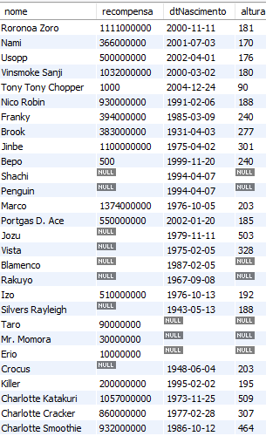 select nome, recompensa, dtNascimento, altura from pirata where fkCapitao >= 1; | 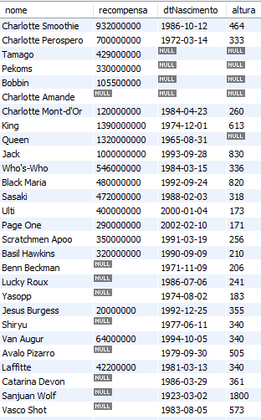 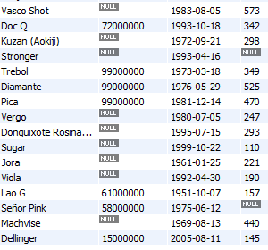 | Fácil |  | Surpresa!
2 | 7 | 7. Os navios são as casas dos piratas, muitos passam anos e anos sem pisar em nenhuma terra firme e existem até navios que são transformados em restaurantes! Selecione o nome e o navio principal dos bandos em que o navio principal tenha duas letras repetidas seguidas | Select * from bandopirata where navioPrincipal like '%mm%'; |  | Fácil |  | Surpresa!
2 | 8 | 8. O mundo de One Piece foi criado pelo autor Eiichiro Oda em 1997 no Japão, onde tem uma cultura muito forte de respeito com os mais velhos. Partes das características do cotidiano da vida do criador da série são passsadas para o mundo dos piratas, uma delas é exatamente esse respeito com os mais velhos. Ordene uma lista dos piratas do mais velho para o mais novo onde a recompensa seja maior que um bilhão de Beli e que também a ordem da lista seja apenas dos piratas que nasceram depois do ano de criação da série no Japão. | select * from pirata where recompensa > 1000000000 and dtNascimento > '1997-12-31' order by dtNascimento asc; |  | Fácil |  | Surpresa!
2 | 9 | 9. As frutas do diabo do One Piece são um dos principais motivos pela origem dos poderes de vários personagens da série. São vários tipos de poderes e o mais interessante que nenhum deles se repete, ou seja um personagem nunca vai poder ter o mesmo poder que o outro através das frutas do diabo. As frutas são divididas em vários tipos e muitos tem uma origem parecida. Diga quais são as frutas que possuem os poderes de manipulação. | select * from frutaDiabo where poder like '%manipular%'; |  | Fácil |  | Surpresa!
2 | 10 | -- 10. A altura média de um japonês adulto é de 1.64m, retorne o nome apenas dos Piratas que possuem a letra "o" no segundo nome e sejam mais baixos que a média dos japoneses ordenado em ordem de mais novo para mais velho. | select nome from pirata where nome LIKE '% %o%' and altura < 164 order by dtNascimento desc; |  | Fácil |  | Surpresa!
2 | 11 | 11. Muitos dos piratas que possuem uma recompensa maior, são porque representam mais perigo para o Governo Mundial, a maioria deles tem poderes bem peculiares e que normalmente veem das Fruta do Diabo. Ordene de uma forma decrescente as recompensas, nome dos piratas que comeram uma Fruta do Diabo. | select recompensa, nome as 'Nome do Pirata' from pirata where fkFruta >= 1 and recompensa >= 1 order by recompensa desc; | 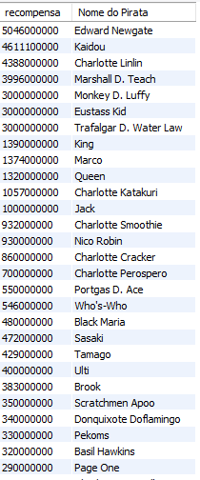 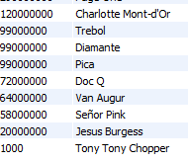 | Fácil |  | Surpresa!
2 | 12 | 12. Quais são os nomes dos piratas e suas recompensas cujos nomes contêm a letra 'Z', sendo que a recompensa não pode ser nula e deve ser ordenado em ordem alfabética | select nome as 'Nome do Pirata', recompensa from pirata where nome like '%Z%' and recompensa >= 1 order by nome asc; |  | Fácil |  | Surpresa!
2 | 13 | 13. Mostre o nome de todos os piratas cuja recompensa multiplicado pela altura for 120000 | select nome from pirata where recompensa * altura = 120000; |  | Fácil |  | Surpresa!
2 | 14 | 14. Mostre os pirata com id entre 20 e 40 | select * from pirata where idPirata >= 20 and idPirata <= 40; | 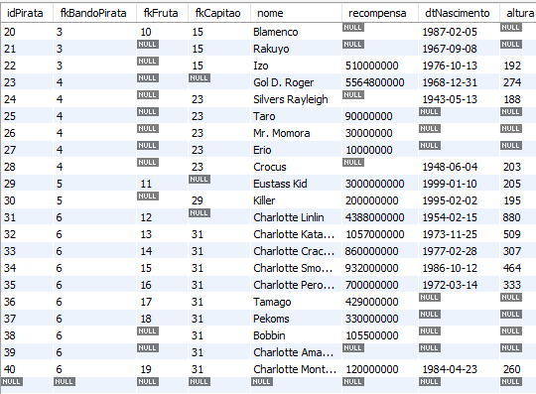 | Fácil |  | Surpresa!
2 | 15 | 15. Selecione o nome e a altura (convertida para metros) com o nome da coluna nomeada de "Altura em metros" e a recompensa convertida para Belly (100 belly = 3.55) com a coluna nomeada de "Recompensa em reais" de todos os piratas que tem altura cadastrada ordenado pela altura em ordem crescente. | SELECT nome, altura / 100 as 'Altura em metros', recompensa * 0.0355 FROM pirata WHERE altura >= 1 order by altura asc; | 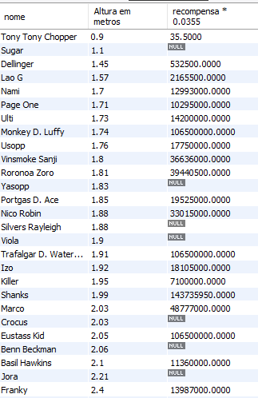 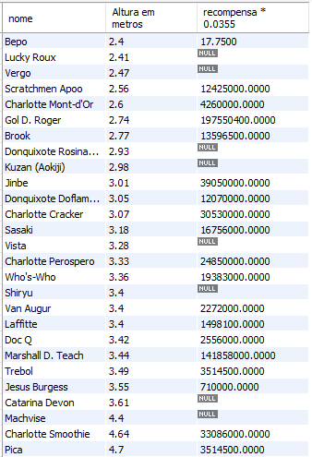 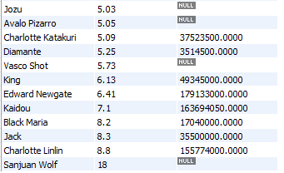 | Fácil |  | Surpresa!
2 | 16 | 16. O bando do Chapéu de Palha é o bando do personagem principal Luff e obviamente recebe muitas atenções! Exiba o nome do bando e do navio principal do Monkey D. Luffy, juntamente de uma coluna nomeada como "Capitão" e exibir somente o capitão do bando nessa coluna, exibir também a recompensa do capitão (convertida de Belly para reais, supondo que 1 Belly vale 2 reais) nomeando essa coluna como "Recompensa do capitão", e exibir a altura que está em centímetros e converter para metros nomeando a coluna do jeito que desejar. | Jeito 1 de se fazer: select pira.nome, pira.recompensa, pira.dtNascimento, pira.altura / 100 as Altura_metros, fruta.nome, fruta.poder from pirata as pira inner join frutaDiabo as fruta on pira.fkFruta = fruta.idFruta where pira.altura / 100 > 1.2 and pira.altura / 100 < 19; ***** Jeito 2 de se fazer: ***** select pira.nome, pira.recompensa, pira.dtNascimento, pira.altura / 100 as Altura_metros, fruta.nome, fruta.poder from pirata as pira inner join frutaDiabo as fruta on pira.fkFruta = fruta.idFruta where pira.altura > 120 and pira.altura < 1900; |  | Médio |  | Surpresa!
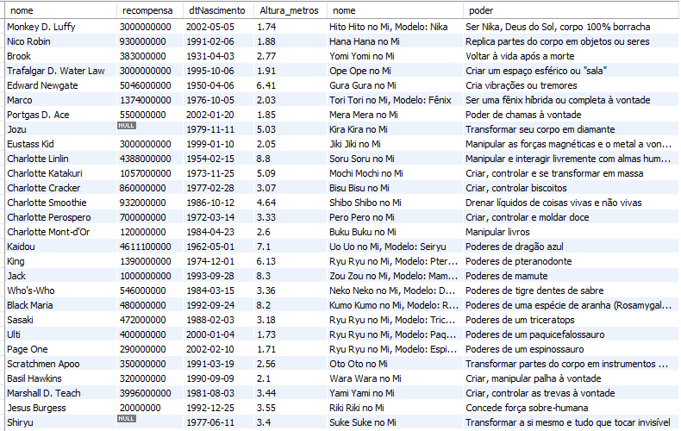
2 | 17 | 17. Exiba o nome do pirata, a recompensa dele, a data que nasceu, altura (converter de centímetros para metros), nome da fruta que ele comeu e o poder que essa fruta tem. Apenas exibir aqueles que tem altura (em metros) que seja maior que 1 metro e 20 centímetros, e menor que 19 metros, e que comeram alguma fruta, se me informar aqueles que não tem fruta, Barba Negra, roubará sua vida... | Jeito 1 de se fazer: select pira.nome, pira.recompensa, pira.dtNascimento, pira.altura / 100 as Altura_metros, fruta.nome, fruta.poder from pirata as pira inner join frutaDiabo as fruta on pira.fkFruta = fruta.idFruta where pira.altura / 100 > 1.2 and pira.altura / 100 < 19; -- Jeito 2 de se fazer: select pira.nome, pira.recompensa, pira.dtNascimento, pira.altura / 100 as Altura_metros, fruta.nome, fruta.poder from pirata as pira inner join frutaDiabo as fruta on pira.fkFruta = fruta.idFruta where pira.altura > 120 and pira.altura < 1900; |  | Médio |  | Surpresa!
2 | 18 | 18. Os Piratas Donquixote são um poderoso grupo, como seu capitão é um famoso pirata, um ex-membro dos Shichibukai com uma recompensa de 340.000.000 Qual a soma das recompensas do bando do Donquixote e seu Navio Principal | select sum(recompensa) as "Soma das Recompensas", bp.navioPrincipal from pirata pr join bandoPirata bp on pr.fkBandoPirata = bp.idBando where bp.idBando = 10; |  | Médio |  | Surpresa!
2 | 19 | 19. Lavoisier há muito tempo atrás já diz que 'Na natureza nada se cria, nada se perde, tudo se transforma'. Mostre todos os piratas que tem o poder de transformar o usuário ou outras massas | select p.nome, p.fkFruta, fd.idFruta, fd.nome, fd.poder from pirata as p inner join frutaDiabo as fd on p.fkFruta = fd.idFruta where fd.poder like '%transformar%'; |  | Médio |  | Surpresa!
2 | 20 | 20. Selecione todos os piratas que o id do seu capitão seja igual a 1 e que comece com a letra "N" e que tenha uma altura maior do que 180 | SELECT p1.* FROM pirata p1 INNER JOIN pirata p2 ON p1.fkCapitao = p2.idPirata WHERE p1.nome LIKE 'n%' AND p1.altura > 180; |  | Médio |  | Surpresa!
2 | 21 | 21. Exiba o id dos piratas, nome deles, e o nome do capitão deles, onde o id do pirata deve ser par, e o nome do capitão deve ter algumas dessas seguintes vogais: "i", "u". | select pirata.idpirata, pirata.nome, capitao.nome from pirata as Pirata inner join pirata as Capitao on pirata.fkCapitao = Capitao.idPirata where (pirata.idPirata % 2 = 0) and (capitao.nome like '%i%' or capitao.nome like '%u%'); | 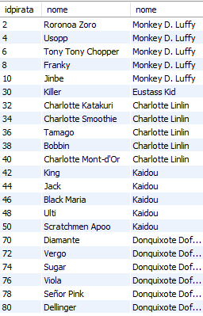 | Médio |  | Surpresa!
2 | 22 | 22. Mostre a média das recompensas dos piratas que tem um nome que contenha a letra "D" e pertençam ao bando dos Piratas do Barba Negra, ordenado decrescentemente pelo Id | select avg(p.recompensa) from pirata as p inner join bandopirata as bp on p.fkBandoPirata = bp.idBando where p.nome like '%D%' and bp.nome = 'Piratas do Barba Negra' order by idBando desc; |  | Médio |  | Surpresa!
2 | 23 | 23. Selecione todos os piratas que o id do seu bando seja igual a 10 e que comece com a letra "D" e que tenha uma recompensa maior que 1.000.000 | SELECT p1.* FROM pirata as p1 INNER JOIN pirata as p2 ON p1.fkCapitao = p2.idPirata WHERE p1.nome LIKE 'd%' AND p1.recompensa > 1000000 and p1.fkBandoPirata = 10; |  | Médio |  | Surpresa!
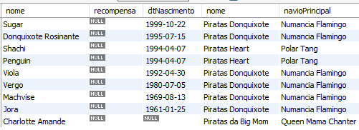
2 | 24 | 24. . Para um ser humano normal no mundo de One Piece, quanto maior o valor da recompensa de um pirata mais temido ele deve ser. Porém há piratas sem recompensas, ou por ser muito fraco ou porque não há informações dele pelo Governo. Mostre os nome dos piratas, a recompensa, data de nascimento de todos os piratas que sejam tripulantes de algum bando e que o nome do navio seja nome composto com a letra 'a' em qualquer um dos nomes e que a recompensa seja desconhecida, ordenando do mais novo para o mais velho. | select p.nome, p.recompensa, p.dtNascimento, bp.nome, bp.navioPrincipal from pirata as p join bandoPirata as bp on p.fkBandoPirata = bp.idBando where bp.navioPrincipal like '%a% %a%' and p.recompensa is null order by dtNascimento desc; |  | Médio |  | Surpresa!
2 | 25 | Sobre o bando dos Chapéu de Palha, exiba a média das recompensas, a recompensa mínima e máxima entre todos piratas do bando, e quantos piratas existem. | select avg(recompensa), min(recompensa), max(recompensa), count(*) from pirata as p where fkBandoPirata = 1; |  | Médio |  | Surpresa!
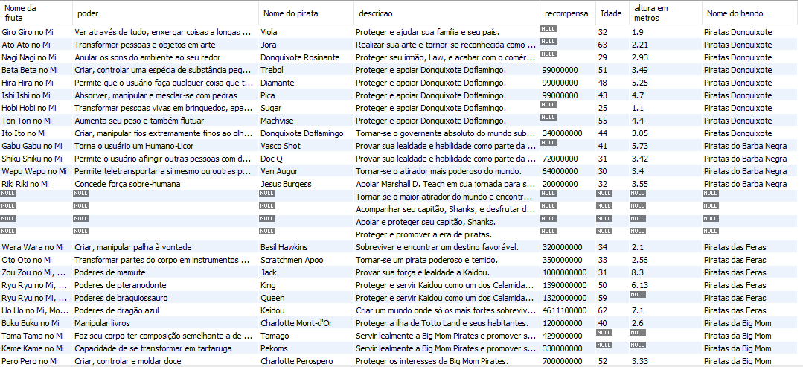
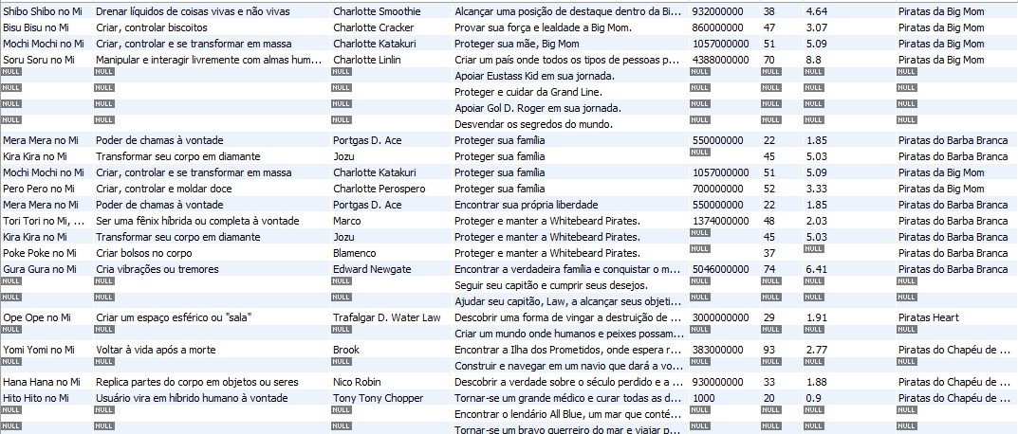
2 | 26 | 26. Informe o nome da fruta, poder dela, o nome do pirata, o objetivo dele (mesmo que algum objetivo não seja de nenhum pirata), recompensa, exibir a idade que ele tem no dia 17 de maio de 2024, e qual a altura dele em metros (está em centímetros, converta para metros), nome do bando, ordenado pelo id do objetivo em ordem decrescente. | select fruta.nome as 'Nome da fruta', fruta.poder, pira.nome as 'Nome do pirata', ob.descricao, pira.recompensa, YEAR('2024-05-17') - YEAR(pira.dtNascimento) as 'Idade', pira.altura / 100 as 'altura em metros', bando.nome as 'Nome do bando' from pirata as pira right join frutaDiabo as fruta on pira.fkFruta = fruta.idFruta inner join bandoPirata as bando on pira.fkBandoPirata = bando.idBando inner join pirataObjetivo as piraOb on piraOb.fkPirata = pira.idPirata right join objetivo as ob on piraOb.fkObjetivo = ob.idObjetivo order by ob.idObjetivo desc; |  | Difícil |  | Surpresa!
2 | 27 | 27. Mostre todos os piratas do bando do Luffy sem mostrar o capitão, mostre tambem as frutas que cada um tem e os objetivos deles | select pir.nome, pir.recompensa, ban.nome, fru.nome, ob.descricao from pirata pir left join bandopirata ban on pir.fkBandoPirata = ban.idBando left join frutadiabo fru on pir.fkFruta = fru.idFruta inner join pirataobjetivo as piraOb on piraOb.fkPirata = pir.idPirata inner join objetivo as ob on piraOb.fkObjetivo = ob.idObjetivo where pir.fkBandoPirata = 1 and pir.fkCapitao = 1; |  | Difícil |  | Surpresa!
2 | 28 | 28. Qual é a recompensa mínima, máxima e média para os piratas que comeram uma Fruta do Diabo do tipo 'Zoan Mítica' agrupado pelo nome do pirata e o nome da fruta. | p.nome as 'Nome do Pirata', f.nome as 'Fruta do Diabo', min(recompensa) as 'Recompensa Mínima', max(recompensa) as 'Recompensa Máxima', avg(recompensa) as 'Recompensa Média' from pirata p left join frutaDiabo f on f.idFruta = p.fkFruta where tipo = 'Zoan Mítica' group by p.nome, f.nome; |  | Difícil |  | Surpresa!
2 | 29 | 29. Mostre o nome, recompensa e altura da(o) pirata mais velho e com a maior recompensa que comeu a fruta do tipo Zoan Mítica, convertendo a moeda do One Piece (beli) para reais. Utilize a seguinte taxa de conversão 100 beli são aproximadamente R$3,30 arredondando o valor final para 2 casas decimais. | select p.nome, round(p.recompensa * 0.033, 2) as recompensa_em_reais, altura from pirata p join frutaDiabo f on p.fkFruta = f.idFruta where f.tipo = 'Zoan Mítica' and p.recompensa = ( select max(p2.recompensa) from pirata p2 join frutaDiabo f2 on p2.fkFruta = f2.idFruta where f2.tipo = 'Zoan Mítica' ); |  | Difícil |  | Surpresa!
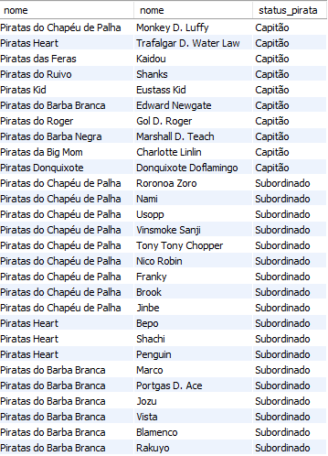
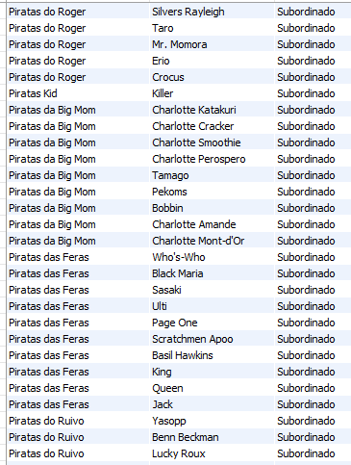
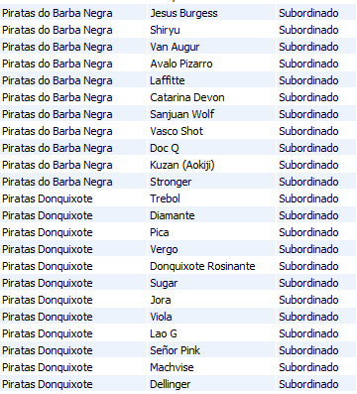
2 | 30 | 30. Exibir todos os piratas, e ter uma coluna descrevendo se o pirata é capitao ou não (nomear a coluna como "status_pirata"). | bp.nome, p.nome, case when p.fkCapitao is null then 'Capitão' else 'Subordinado' end as status_pirata from pirata as p left join pirata as capitao on p.fkCapitao = capitao.idPirata join bandopirata as bp on bp.idBando = p.fkBandoPirata order by p.fkCapitao; |  | Difícil |  | Surpresa!
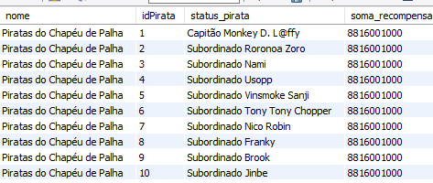
2 | 31 | Selecione o nome do bando e a identificação dos piratas, que fazem parte do bando "Piratas do Chapéu de Palha". Além disso, também crie uma coluna "status_pirata" que selecionará o nome dos integrantes do bando, mostrando antes do nome o seu status de acordo com o seu papel e deve-se trocar por "@" tudo que tiver a letra "u" apenas no capitão do bando. Por exemplo: "Capitão @r@b@100" ou "Subordinado XPTOu". Também é exigido uma coluna "soma_recompensa" que mostrará a soma da recompensa de todos os membros do bando. | select bp.nome, p.idPirata, case when p.fkCapitao is null then REPLACE(CONCAT('Capitão', ' ', p.nome), 'u', '@') else CONCAT('Subordinado', ' ', p.nome) end as status_pirata, (select sum(recompensa) from pirata as p where fkbandopirata = 1 group by fkBandoPirata) as soma_recompensa from pirata as p left join pirata as capitao on p.fkCapitao = capitao.idPirata join bandopirata as bp on bp.idBando = p.fkBandoPirata where p.fkbandopirata = 1 group by bp.nome, p.idPirata order by p.idPirata; |  | Challenge |  | Surpresa!
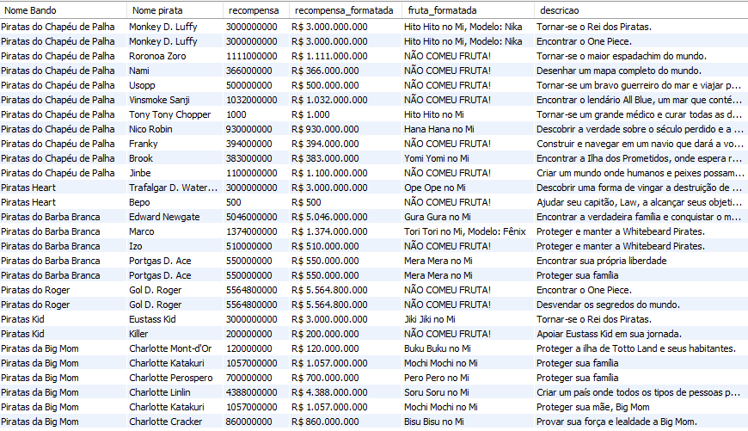
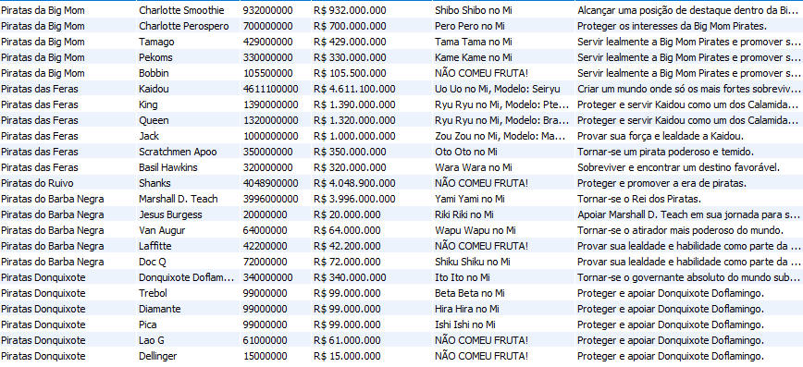
2 | 32 | select bp.nome as 'Nome Bando', p.nome as 'Nome pirata', recompensa, case when length(recompensa) = 10 then concat('R$ ', substring(recompensa, 1, 1), '.', substring(recompensa, 2, 3), '.', substring(recompensa, 5, 3), '.', substring(recompensa, 8, 3)) when length(recompensa) = 9 then concat('R$ ', substring(recompensa, 1, 3), '.', substring(recompensa, 4, 3), '.', substring(recompensa, 7, 3)) when length(recompensa) = 8 then concat('R$ ', substring(recompensa, 1, 2), '.', substring(recompensa, 3, 3), '.', substring(recompensa, 6, 3)) when length(recompensa) = 4 then concat('R$ ', substring(recompensa, 1, 1), '.', substring(recompensa, 2, 3)) when length(recompensa) = 3 then concat('R$ ', substring(recompensa, 1, 3)) end as recompensa_formatada, case WHEN fruta.nome is null then 'NÃO COMEU FRUTA!' ELSE fruta.nome end as fruta_formatada, ob.descricao from pirata as p inner join bandopirata as bp on p.fkbandopirata = bp.idBando left join frutadiabo as fruta on p.fkFruta = fruta.idFruta inner join pirataobjetivo as po on po.fkpirata = p.idPirata inner join objetivo as ob on po.fkObjetivo = ob.idObjetivo where recompensa is not null order by p.fkbandopirata; | Selecione o nome dos bandos (nomear coluna para 'Nome Bando'), nome dos piratas (nomear coluna para 'Nome pirata'), e a recompensa de cada um onde a recompensa não seja nula ordenado pelo bando pirata na ordem padrão. Adicione também uma coluna (nomeada como "recompensa_formatada") que exiba a recompensa de maneira formatada em Reais (BRL) (DICA: Quando a recompensa é em bilhão ela tem o comprimento de 10. As recompensas tem diferentes comprimentos, dentre elas estão as de: 10, 9, 8, 4 e 3) Exemplo: 3000000000 / Modo formatado: R$ 3.000.000.000 Adicione uma coluna (nomeada como "fruta_formatada"), onde caso o pirata não tenha comido, exiba o seguinte texto: 'NÃO COMEU FRUTA!', caso contrário exiba o nome da fruta normalmente. E por fim, exiba a descrição do objetivo do pirata (apenas de quem tiver algum objetivo). |  | Challenge |  | Surpresa!

